상품제안서
4in1 멀티 기능 볼펜툴 | 상품코드: S47680

 |  |  | 02-713-8555 | www.synergygift.co.kr
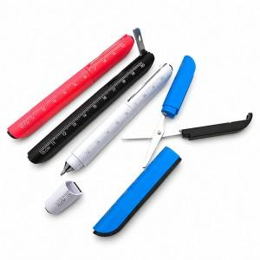

【상세/제작정보】

【인쇄/포장옵션】 | 레이저, DTF필름전사 / OPP(비닐)

【공급단가】 | 수량 | 100~
*VAT별도 | 단가 | 2,620원

【상품 URL】 | https://www.synergygift.co.kr:443/src/goods_detail.php?gdno=47680

